销售业绩
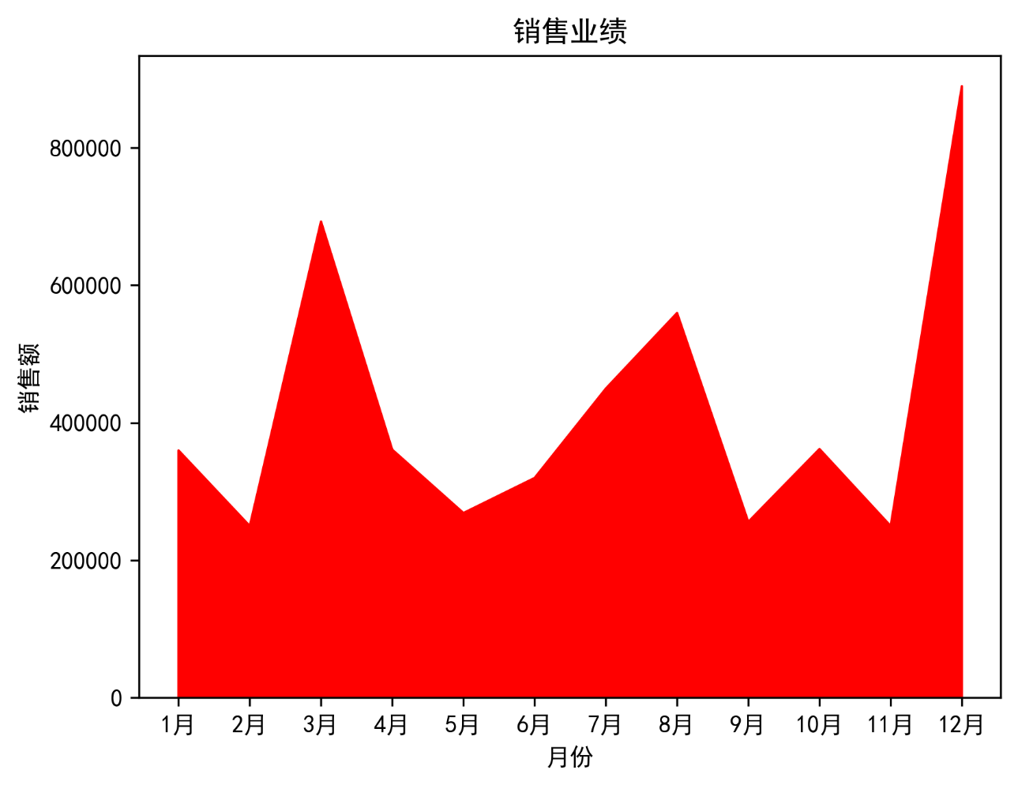
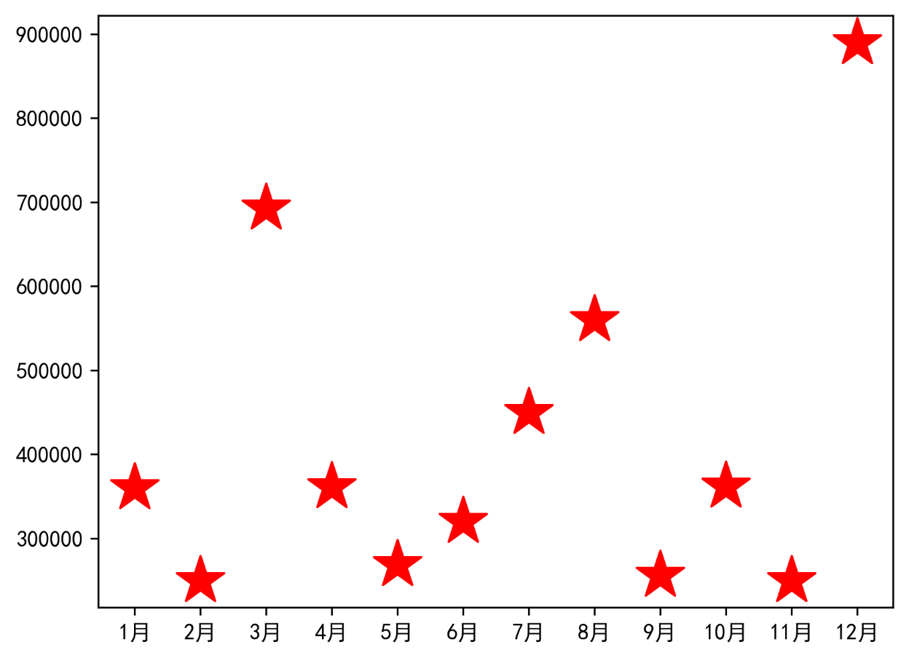
月份 | 销售额
1月 | ¥360,000
2月 | ¥250,000
3月 | ¥693,000
4月 | ¥361,200
5月 | ¥269,000
6月 | ¥320,000
7月 | ¥450,000
8月 | ¥560,000
9月 | ¥256,000
10月 | ¥362,100
11月 | ¥250,000
12月 | ¥890,000

